Report flow
Uer

เลือกแผนก

เลือกหัวข้อประเมิน PPE
Tool/Equipment
UA/Unsafe Act
UC/Unsafe Con
STN,VCS,SDS,3SL

CV,MO,MT AUX,OE
PPE
Tool/Equipment
UA/Unsafe Act
UC/Unsafe Con
CV1
CV2
CV3 CV4
CV5
CV6
CV7
CV8
CV9
CV10
CV11
CV12
CV13
CV14
CV15
MO1
MO2
MO3
MO4
MO5
MO6
MO7
MO8
MT1
MT2
MT3 MT4
MT5
AUX1
AUX2
AUX3
AUX4
AUX5
AUX6
AUX7
AUX8
SV1
SV2
SHE
COST
COM
SARALY
PDC
ISO
AM/HR
TM
STORE
PSL
Bevavior/ME
Bevavior/EE
Driving
PPE/ME
PPE/EE
PPE/EE
PPE/BASIC
Tool/ME
Tool/EE
Vehivle
0%
100%

ทำการประเมิน
ทำการประเมิน
ทำการประเมิน
ทำการประเมิน
ทำการประเมิน
ทำการประเมิน
ทำการประเมิน
ทำการประเมิน
ทำการประเมิน
ทำการประเมิน
ทำการประเมิน

แนบรูปภาพ
แนบรูปภาพ
แนบรูปภาพ
แนบรูปภาพ
แนบรูปภาพ
แนบรูปภาพ
แนบรูปภาพ
แนบรูปภาพ
แนบรูปภาพ
แนบรูปภาพ
แนบรูปภาพ

ส่งรายงาน
ส่งรายงาน
ส่งรายงาน
ส่งรายงาน
ส่งรายงาน
ส่งรายงาน
ส่งรายงาน
ส่งรายงาน
ส่งรายงาน
ส่งรายงาน
ส่งรายงาน

 | รายชื่อของแต่ละทีมในกลุ่ม

flow
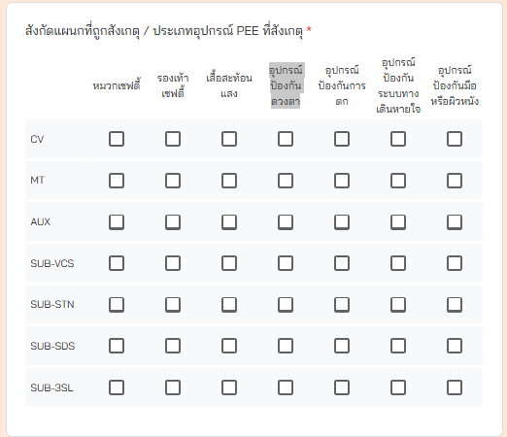
 |  | FM1 |  | FM2 |  | FM3
ALL | 1 | การสวมใส่อุปกรณ์คุ้มครองส่วนบุคคล PPE | 1 | PPE งานซ่อมบำรุง และงานก่อสร้าง (Maintenance / Construction) | 1 | งานที่สังเกตุ*
 |  |  |  |  | 2 | สังกัดแผนกที่ถูกสังเกตุ / ประเภทอุปกรณ์ PEE ที่สังเกตุ*
 |  |  |  |  | 3 | Safe Action พฤติกรรมที่ปลอดภัย (จำนวนคน)
 |  |  |  |  | 4 | การดำเนินการ (ชมเชย / เพิกเฉย)
 |  |  |  |  | 5 | Unsafe Action พฤติกรรมที่ไม่ปลอดภัย (จำนวนคน)
 |  |  |  |  | 6 | การดำเนินการ (ตักเติน / เพิกเฉย)
 |  |  |  |  | 7 | รูป PPE (ME)

 |  |  | 2 | PPE งานไฟฟ้า (Electrical) | 1 | งานที่สังเกตุ
 |  |  |  |  | 2 | สังกัดแผนกที่ถูกสังเกตุ / ประเภทอุปกรณ์ PEE ที่สังเกตุ*
 |  |  |  |  | 3 | Safe Action พฤติกรรมที่ปลอดภัย (จำนวนคน)
 |  |  |  |  | 4 | การดำเนินการ (ชมเชย / เพิกเฉย)
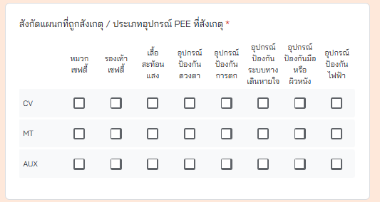
 |  |  |  |  | 5 | Unsafe Action พฤติกรรมที่ไม่ปลอดภัย (จำนวนคน)
 |  |  |  |  | 6 | การดำเนินการ (ตักเติน / เพิกเฉย)
 |  |  |  |  | 7 | รูป PPE (EE)

 |  |  | 3 | PPE งานทั่วไปและอื่นๆ (Basic) | 1 | งานที่สังเกตุ*
 |  |  |  |  | 2 | สังกัดแผนกที่ถูกสังเกตุ / ประเภทอุปกรณ์ PEE ที่สังเกตุ*
 |  |  |  |  | 3 | Safe Action พฤติกรรมที่ปลอดภัย (จำนวนคน)
 |  |  |  |  | 4 | การดำเนินการ (ชมเชย / เพิกเฉย)
 |  |  |  |  | 5 | Unsafe Action พฤติกรรมที่ไม่ปลอดภัย (จำนวนคน)
 |  |  |  |  | 6 | การดำเนินการ (ตักเติน / เพิกเฉย)
 |  |  |  |  | 7 | รูป PPE (EE)
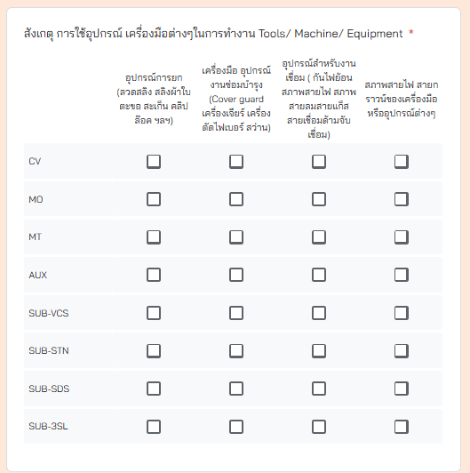
 | 2 | การใช้อุปกรณ์ เครื่องมือ ครื่องจักร และยานพาหนะต่างๆ ในการทำงาน Tool / Equipment/ Machine/ Vehicle | 1 | อุปกรณ์ เครื่องมือ Tool/ Equipment และงานก่อสร้าง งานซ่อมบำรุง (Maintenance / Construction) | 1 | งานที่สังเกตุ*
 |  |  |  |  | 2 | สังเกตุ การใช้อุปกรณ์ เครื่องมือต่างๆในการทำงาน Tools/ Machine/ Equipment *
 |  |  |  |  | 3 | Safe ใช้เครื่องมือ / อุปกรณ์ ที่มีสภาพปลอดภัย (จำนวนคน)
 |  |  |  |  | 4 | การดำเนินการ (ชมเชย / เพิกเฉย)
 |  |  |  |  | 5 | Unsafe ใช้เครื่องมือ / อุปกรณ์ ที่มีสภาพปลอดภัย (จำนวนคน)
 |  |  |  |  | 6 | การดำเนินการ (ตักเติน / เพิกเฉย)
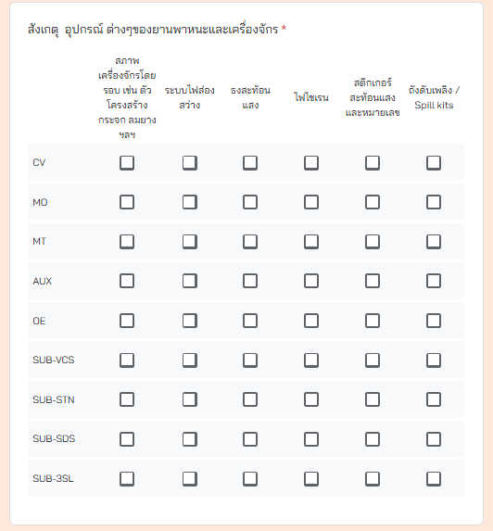
 |  |  |  |  | 7 | รูป Maintenance (Tool/Equipment)

 |  |  | 2 | อุปกรณ์ เครื่องมือ Tool/ Equipment งานไฟฟ้า (Electrical) | 1 | งานที่สังเกตุ
 |  |  |  |  | 2 | สังเกตุ การใช้อุปกรณ์ เครื่องมือต่างๆในการทำงาน Tools/ Machine/ Equipment
 |  |  |  |  | 3 | Safe ใช้เครื่องมือ / อุปกรณ์ ที่มีสภาพปลอดภัย (จำนวนคน)
 |  |  |  |  | 4 | การดำเนินการ (ชมเชย / เพิกเฉย)
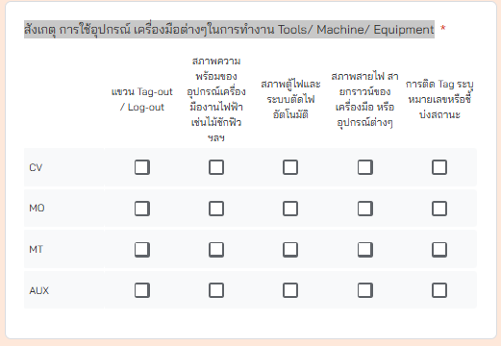
 |  |  |  |  | 5 | Unsafe ใช้เครื่องมือ / อุปกรณ์ ที่มีสภาพปลอดภัย (จำนวนคน)
 |  |  |  |  | 6 | การดำเนินการ (ตักเติน / เพิกเฉย)
 |  |  |  |  | 7 | รูป Electrical (Tool/Equipment)

 |  |  | 3 | อุปกรณ์ ต่างๆของยานพาหนะและเครื่องจักร | 1 | ประเภทเครื่องจักรที่สังเกตุ / หมายเลข* ตัวอย่าง รถยนต์ SHE13 / รถเครน ITH1 / รถบรรทุก STN25 / รถเฮี้ยบ MT01
 |  |  |  |  | 2 | สังเกตุ อุปกรณ์ ต่างๆของยานพาหนะและเครื่องจักร*
 |  |  |  |  | 3 | Safe ใช้เครื่องมือ / อุปกรณ์ ที่มีสภาพปลอดภัย (จำนวนคน)
 |  |  |  |  | 4 | การดำเนินการ (ชมเชย / เพิกเฉย)
 |  |  |  |  | 5 | Unsafe ใช้เครื่องมือ / อุปกรณ์ ที่มีสภาพปลอดภัย (จำนวนคน)
 |  |  |  |  | 6 | การดำเนินการ (ตักเติน / เพิกเฉย)
 |  |  |  |  | 7 | รูป ยานพาหนะเครื่องจักรที่สังเกตุ

 | 3 | การกระทำที่ไม่ปลอดภัย และการขับขี่ Unsafe Action / Driving / Line of fire | 1 | พฤติกรรมการทำงานซ่อมบำรุง และงานก่อสร้าง(Maintenance / Construction) | 1 | งานที่สังเกตุ*
 |  |  |  |  | 2 | แผนก*
 |  |  |  |  | 3 | การทำงานบน Line of fire หรือ การกระทำที่ไม่ปลอดภัย Unsafe Action (งานซ่อมบำรุงและงานก่อสร้าง) | 1 | ทำงานอยู่ใต้พื้นที่เสี่ยงที่อาจมีของตกหล่นทับ
 |  |  |  |  | 4 | Safe ใช้เครื่องมือ / อุปกรณ์ ที่มีสภาพปลอดภัย (จำนวนคน) | 2 | ทำงานอยู่ในพื้นที่แคบที่อาจถูกหนีบ บีบอัดหรือกักขัง
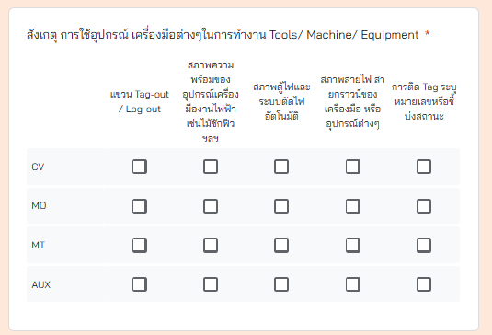
 |  |  |  |  | 5 | การดำเนินการ (ชมเชย / เพิกเฉย) | 3 | ทำงานอยู่ในตำแหน่งหรือระยะที่เสี่ยงต่อการถูกสะเก็ดหรือสิ่งของวัถตุกระเด็น
 |  |  |  |  | 6 | Unsafe ใช้เครื่องมือ / อุปกรณ์ ที่มีสภาพปลอดภัย (จำนวนคน) | 4 | ถอดประกอบอุปกรณ์หรือวัตถุโดยไม่มีสิ่งคำ้ยัน พะยุงหรือรองรับ
 |  |  |  |  | 7 | การดำเนินการ (ตักเติน / เพิกเฉย) | 5 | ยืนอยู่บนขอบหรืออยู่ในตำแหน่งที่เสี่ยงต่อการตกจากที่สูง
 |  |  |  |  | 8 | รูป พฤติกรรมที่สังเกตุ | 6 | ทำงานเร่งรีบ ลัดขั้นตอน
 |  |  |  |  |  |  | 7 | หยอกล้อกันในการทำงานที่มีความเสี่ยง
 |  |  | 2 | พฤติกรรมการทำงานไฟฟ้า (Electrical) | 1 | งานที่สังเกตุ* | 8 | เล่นมือถือขณะทำงานหรือสูบบุหรี่ในพื้นที่อันตราย
 |  |  |  |  | 2 | สังเกตุ การใช้อุปกรณ์ เครื่องมือต่างๆในการทำงาน Tools/ Machine/ Equipment * | 9 | ไม่มีการตัดจ่ายพลังงานขณะทำงาน
 |  |  |  |  | 3 | Safe ใช้เครื่องมือ / อุปกรณ์ ที่มีสภาพปลอดภัย (จำนวนคน) | 10 | ใช้เครื่องมือผิดประเภท หรือเครื่องมือที่ชำรุด
 |  |  |  |  | 4 | การดำเนินการ (ชมเชย / เพิกเฉย) | 11 | ไม่ติดตั้งป้ายเตือนบ่งบอกสถานะอันตราย หรือปิดกันพื้นที่ขณะทำงาน
 |  |  |  |  | 5 | Unsafe ใช้เครื่องมือ / อุปกรณ์ ที่มีสภาพปลอดภัย (จำนวนคน)
 |  |  |  |  | 6 | การดำเนินการ (ตักเติน / เพิกเฉย)
 |  |  |  |  | 7 | รูป Electrical (Tool/Equipment)

 |  |  | 3 | พฤติกรรมการขับขี่เครื่องจักรและยานพาหนะ | 1 | ประเภทเครื่องจักรที่สังเกตุ / หมายเลข* ตัวอย่าง รถยนต์ SHE13 / รถเครน ITH1 / รถบรรทุก STN25 / รถเฮี้ยบ MT01
 |  |  |  |  | 2 | สังเกตุ อุปกรณ์ ต่างๆของยานพาหนะและเครื่องจักร*
 |  |  |  |  | 3 | Safe ใช้เครื่องมือ / อุปกรณ์ ที่มีสภาพปลอดภัย (จำนวนคน)
 |  |  |  |  | 4 | การดำเนินการ (ชมเชย / เพิกเฉย)
 |  |  |  |  | 5 | Unsafe ใช้เครื่องมือ / อุปกรณ์ ที่มีสภาพปลอดภัย (จำนวนคน)
 |  |  |  |  | 6 | การดำเนินการ (ตักเติน / เพิกเฉย)
 |  |  |  |  | 7 | รูป ยานพาหนะเครื่องจักรที่สังเกตุ

 | 4 | สภาพแวดล้อมที่ไม่ปลอดภัย Plant / Unsafe Condition (UC) | 1 | แผนกที่เกี่ยวข้อง*
 |  |  | 2 | ประเภทความเสี่ยง Unsafe condition | 1 | 1. เครื่องมือ/เครื่องจักรไม่ปลอดภัย (Unsafe Tools/Equipment) เช่น เครื่องมือชำรุด แตกหัก บิ่น /เครื่องจักรไม่มีฝาครอบป้องกัน (Machine Guard) / ไม่มีระบบตัดไฟอัตโนมัติเมื่อฉุกเฉิน
 |  |  |  |  | 2 | 2. ระบบไฟฟ้าไม่ปลอดภัย (Unsafe Electrical Systems) เช่น สายไฟชำรุด เปลือย ไหม้ / ปลั๊ก เต้ารับ หลวม หรือมีคราบเขม่า / ไม่มีระบบสายดิน (Grounding)
 |  |  |  |  | 3 | 3. การจัดการสารเคมีไม่ปลอดภัย (Unsafe Chemical Handling) เช่น เก็บสารเคมีในภาชนะที่ไม่เหมาะสม / ไม่มีฉลาก/ป้ายเตือนสารเคมี / ไม่มีอุปกรณ์ระบายอากาศ
 |  |  |  |  | 4 | 4. ความเสี่ยงจากไฟและระเบิด (Fire and Explosion Hazards) เช่น วัตถุไวไฟเก็บใกล้แหล่งความร้อน / ไม่มีระบบป้องกันไฟ เช่น ถังดับเพลิงหรือ fire alarm / ใช้เปลวไฟใกล้สารไวไฟ
 |  |  |  |  | 5 | 5. สภาพแวดล้อมทางกายภาพไม่ปลอดภัย (Unsafe Physical Environment) เช่น พื้นลื่น พื้นต่างระดับไม่มีป้ายเตือน / มีสิ่งกีดขวางทางเดิน / ทางหนีไฟ / แสงสว่างไม่เพียงพอ
 |  |  |  |  | 6 | 6. ระบบระบายอากาศไม่เหมาะสม (Poor Ventilation) เช่น ทำงานในพื้นที่อับอากาศโดยไม่มีการถ่ายเทอากาศ / กลิ่นสารเคมีรุนแรงสะสมในบริเวณปฏิบัติงาน
 |  |  |  |  | 7 | 7. ขาดอุปกรณ์ความปลอดภัย (Lack of Safety Devices) เช่น ไม่มีถังดับเพลิงหรืออยู่ในสภาพใช้งานไม่ได้ / ไม่มีอุปกรณ์ช่วยชีวิตในพื้นที่เสี่ยง (เช่น ถังออกซิเจน, สายช่วยชีวิต) / ไม่มี PPE หรือ PPE ไม่เหมาะสม
 |  |  |  |  | 8 | 8. อื่นๆ
 |  |  | 3 | หากเลือกหัวข้อที่ 8. อื่นๆ จงอธิบาย
 |  |  | 4 | การดำเนินการ | 1 | แจ้งให้ผู้ที่เกี่ยวข้องรับทราบ
 |  |  |  |  | 2 | เพิกเฉย
 |  |  | 5 | Plan/Unsafe Condition (UC)

